MDNG60
Zvolte jazyk |  |  | Šířka otvoru (A) |  |  |  |  |  |  |  |  |  |  | Prosím, vyplňte pole, která jsou označena barevně!
Select a language |  |  | Výška otvoru (B)
Wählen Sie eine Sprache: |  | CZ
Wybierz język: |  |  | Doporučená objedací šířka rámu (W) |  |  | W = A - 30 |  | E | Příklady kotvení
Sélectionner une langue: |  |  | Doporučená objedací výška rámu (H) |  |  | H = B - 15
Kies een taal:
Valige keel
Valitse kieli
Выбрать язык
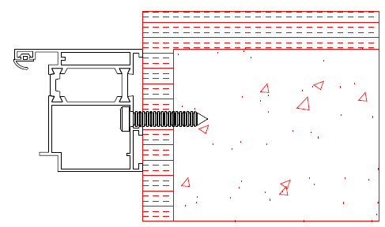
Välj ett språk |  |  |  |  |  |  |  | Montáž skrz rám

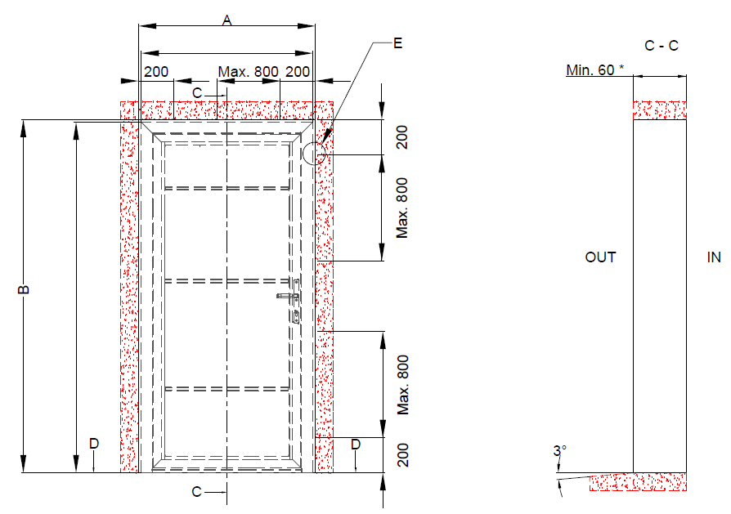

 |  |  | W = A - 30 |  | Kotící body

 |  |  |  |  |  |  |  | Montáž přes kotvící plech
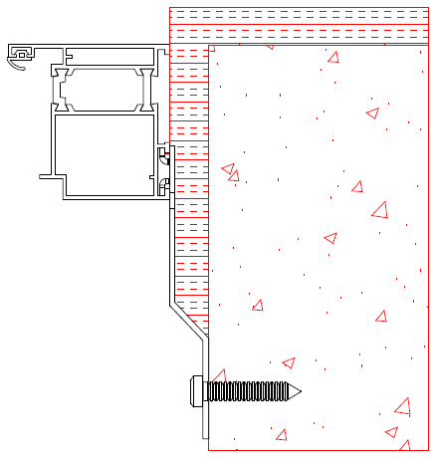

 | H = B - 15

 |  |  |  |  |  |  | * při montáži Mandooru NG skrz rám. Při montáži přes kotvící plech hloubka stavebního otvoru minimálně 100mm.

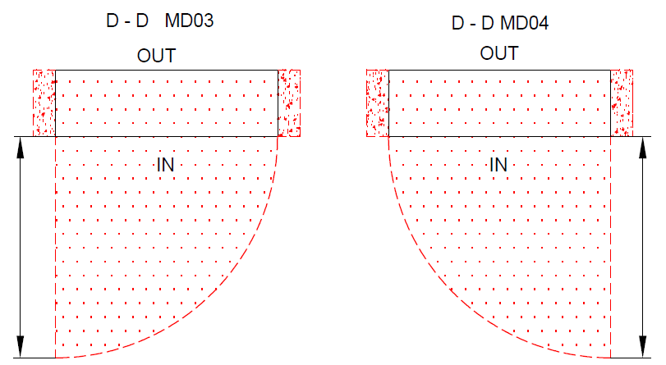
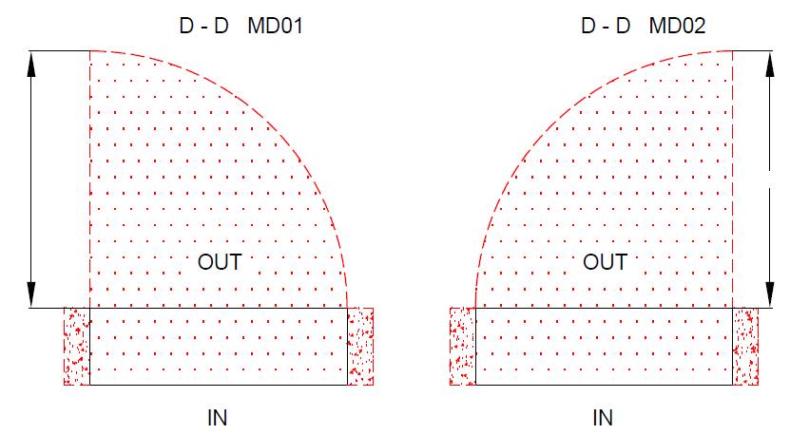

A |  |  |  | A |  |  |  |  |  | Izolace |  | Nezbytný volný prostor

 |  |  |  |  | A |  |  | A |  | Beton, pálená cihla, pórobeton

 |  |  |  |  |  |  |  |  |  |  | Mandoor NG s přeruš. tepl. mostem

 |  |  |  |  |  |  |  |  |  |  | Typ montáže: |  | Verze: | Formát:
Plocha na kterou se montuje, musí být rovná a pevná. Otvor musí být svislý a obdelníkový. Podlaha musí být v místě dveří rovná a vodorovná. |  |  |  |  |  |  |  |  |  |  | Do otvoru |  | 2035 | A4

